Sayfa1
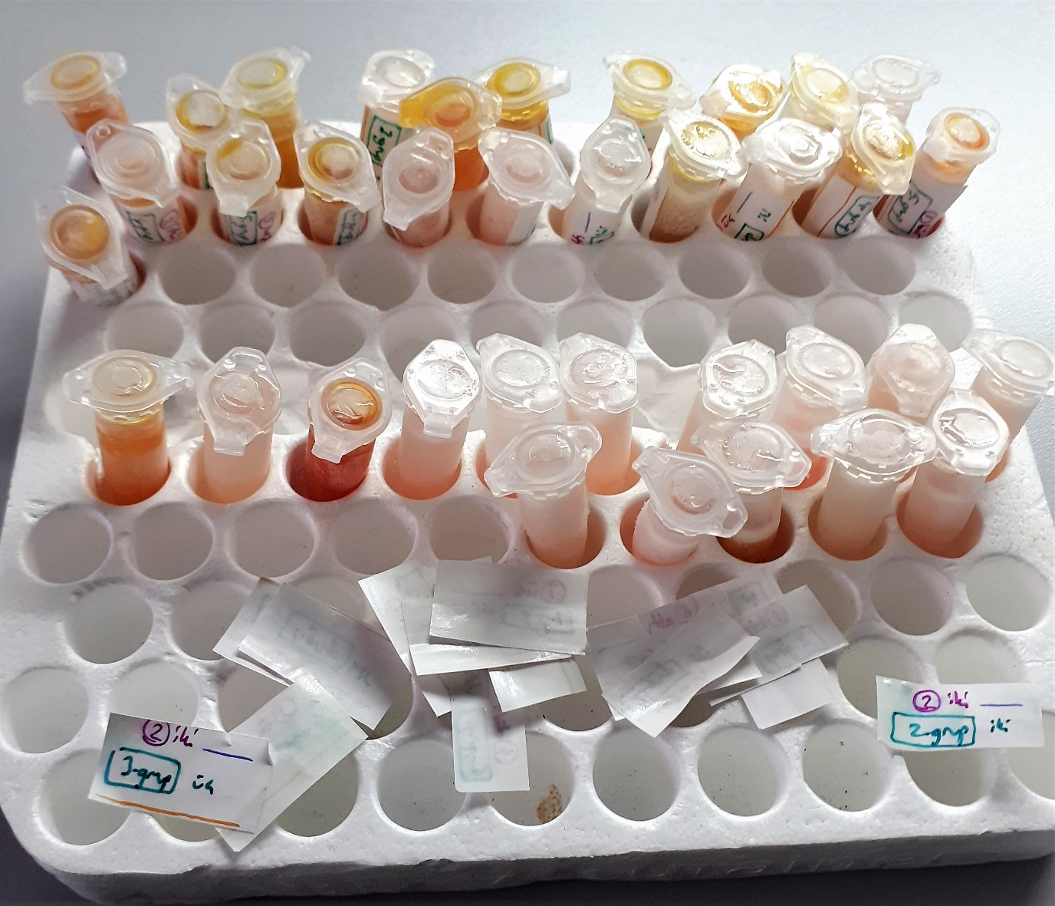
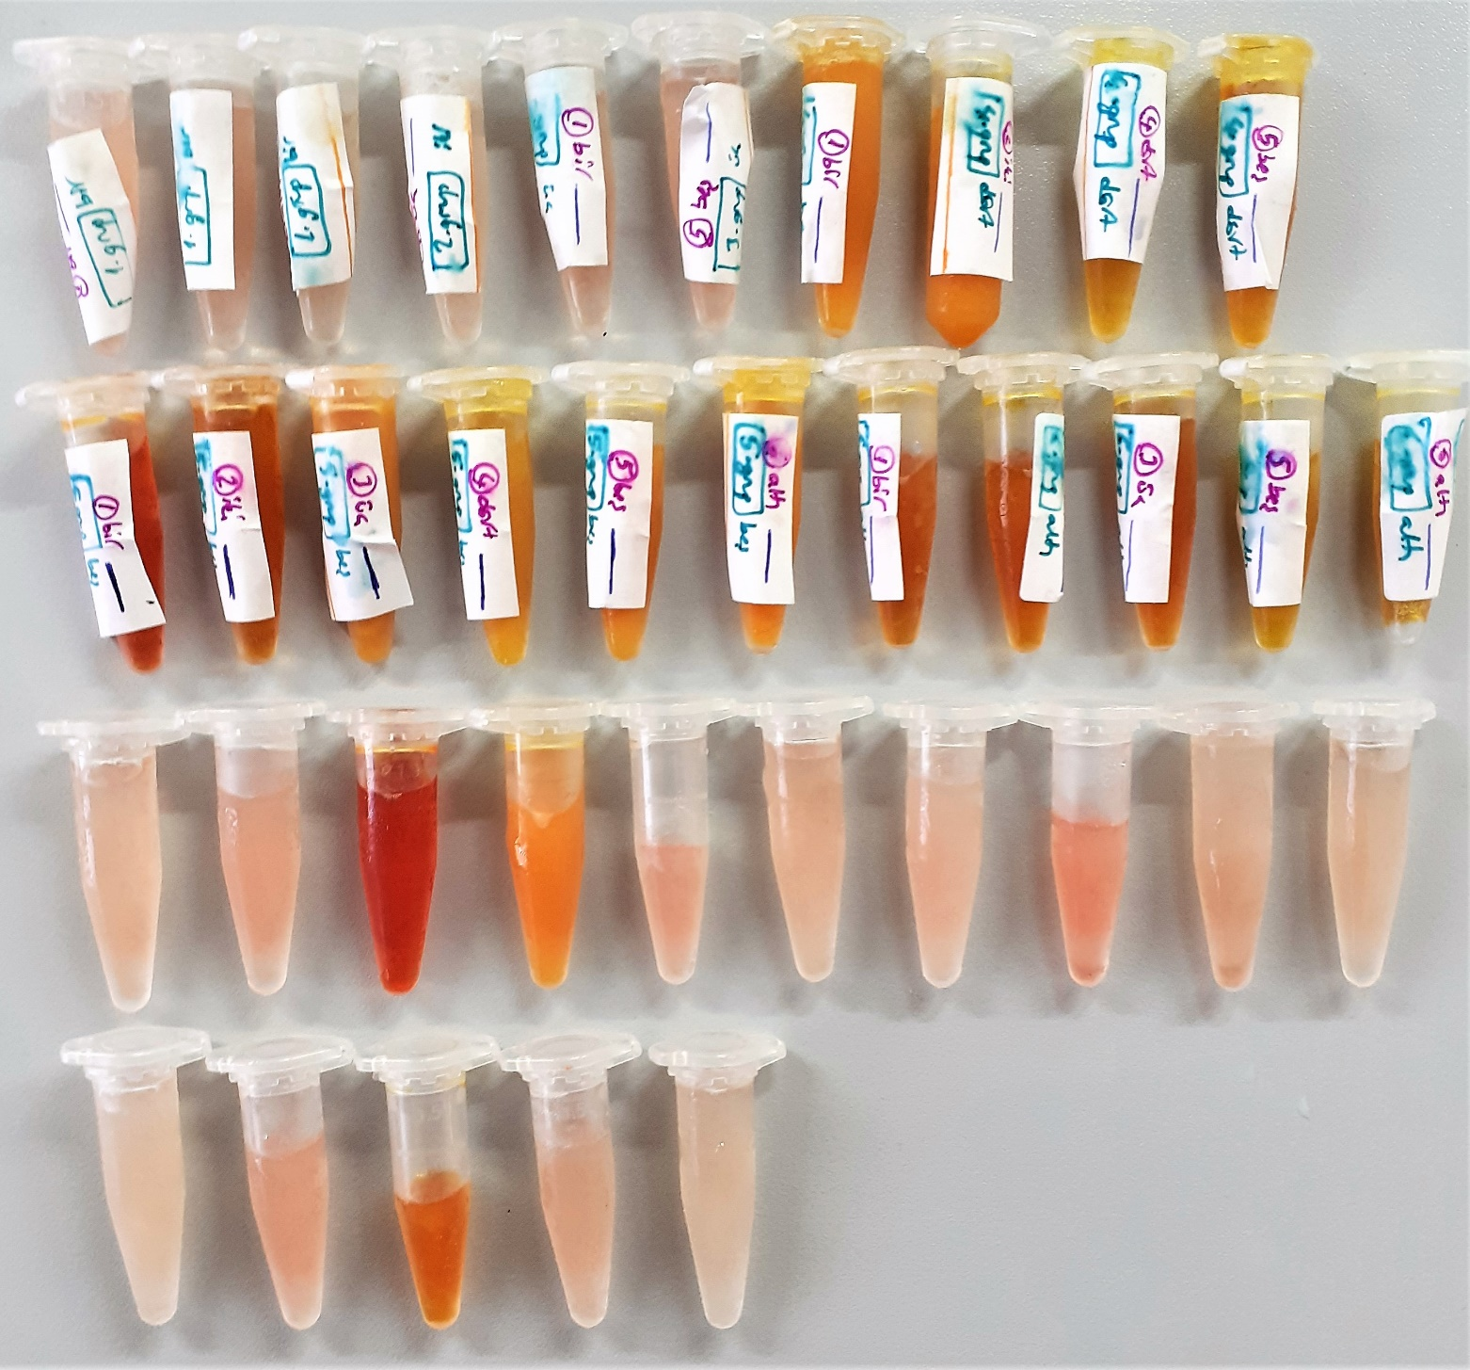
Numune Adı | TAS(mmol/L) | TOS (µmol/L) | OSI | AST | ALT | GGT | LDH | T.P | ALB | T.BIL | D.BIL | ALP | MDA | not
1.grup-1 | 1.23 | 6.08 | 0.494 | 127 | 78 | 2 | 955 | 5.09 | 4.27 | 0.55 | 0.83 | 224 | 0.282
1.grup-2 | 1.02 | 7.8 | 0.765 | 148 | 69 | 3 | 1392 | 4.09 | 3.73 | 0.31 | 0.29 | 363 | 0.151
1.grup-6 | 0.92 | 5.85 | 0.636 | 143 | 65 | 3 | 1431 | 4 | 3.59 | 0.25 | 0.21 | 365 | 0.131
2.grup-3 | 0.82 | 5.58 | 0.680 | 107 | 48 | 3 | 2390 | 3.52 | 3.49 | 0.22 | 0.21 | 291 | 0.143 |  | Bu çalışmada "Relassay" marka kitler kullanılmıştır.
3.grup-1 | 0.95 | 6.62 | 0.697 | 107 | 53 | 3 | 534 | 3.83 | 3.79 | 0.32 | 0.39 | 223 | 0.155 |  | Kullanılan cihaz: Mindray marka BS300 model tam otomatik biyokimya cihazı
3.grup-5 | 0.91 | 7.78 | 0.855 | 138 | 52 | 3 | 840 | 3.1 | 3.65 | 0.35 | 0.48 | 202 | 0.199
4.grup-1 | 1.67 | 8.79 | 0.526 | 289 | 296 | 22 | 1524 | 4.08 | 3.29 | 8.4 | 9.02 | 557 | 1.876 | lipemi | TOS: Total Oxidant Status
4.grup-2 | 1.73 | 7.22 | 0.417 | 278 | 285 | 23 | 1811 | 9.91 | 3.26 | 8.48 | 8.99 | 577 | 1.734 | lipemi | TAS: Total Antioxidant Status
4.grup-4 | 1.75 | 2.11 | 0.121 | 314 | 260 | 18 | 788 | 4.68 | 3.67 | 10.51 | 7.67 | 408 | 1.164 |  | OSI: Oxidative Stress Index
4.grup-5 | 1.81 | 4.27 | 0.236 | 309 | 268 | 16 | 931 | 4.33 | 3.6 | 10.47 | 7.56 | 387 | 1.534 |  | AST: Aspartat aminotransferaz
5.grup-1 | 2.06 | 24.37 | 1.183 | 256 | 206 | 16 | 2806 | 4.27 | 3.91 | 9.96 | 7.38 | 561 | 1.641 | yüksek hemolizli | ALT: Alanin aminotransferaz
5.grup-2 | 1.84 | 9.04 | 0.491 | 298 | 195 | 17 | 1016 | 4.14 | 3.79 | 9.33 | 7.31 | 581 | 1.55 | hemolizli | GGT: Gamma GT
5.grup-3 | 1.95 | 6.96 | 0.357 | 99 | 365 | 22 | 1236 | 5.01 | 3.56 | 10.73 | 11.56 | 412 | 2.524 | lipemi | LDH: Laktat dehidrogenaz
5.grup-4 | 1.75 | 4.23 | 0.242 | 256 | 216 | 16 | 881 | 4.51 | 3.53 | 10.58 | 10.56 | 662 | 2.255 | lipemi | T.P: Total protein
5.grup-5 | 1.86 | 17.7 | 0.952 | 252 | 217 | 17 | 1248 | 4.47 | 3.66 | 11.07 | 10.73 | 647 | 2.34 | lipemi | ALB: Albumin
5.grup-6 | 2.64 | 15.86 | 0.601 | 168 | 308 | 19 | 2605 | 5.57 | 3.25 | 22.29 | 24.48 | 463 | 3.023 | lipemi | T.BIL: Total Bilirubin
6.grup-1 | 1.92 | 11.65 | 0.607 | 260 | 292 | 34 | 1092 | 4.57 | 3.7 | 12.07 | 8.75 | 541 | 1.933 |  | D.BIL: Direkt Bilirubin
6.grup-2 | 1.93 | 9.23 | 0.478 | 250 | 283 | 37 | 1209 | 4.3 | 3.66 | 12.1 | 8.69 | 564 | 1.866 | hemolizli | ALP: Alkalen fosfataz
6.grup-3 | 1.98 | 10.45 | 0.528 | 250 | 280 | 36 | 1175 | 4.14 | 3.64 | 12.43 | 9.03 | 543 | 1.81 | hemolizli | MDA: Malondialdehit
6.grup-5 | 1.76 | 4.36 | 0.248 | 254 | 278 | 33 | 692 | 4.52 | 3.8 | 10.12 | 8.04 | 546 | 1.496 | hemolizli
6.grup-6 | 1.72 | 5.39 | 0.313 | 261 | 281 | 31 | 777 | 4.37 | 3.87 | 9.7 | 7.87 | 543 | 1.729
etiketsiz-1 | 0.88 | 7.56 | 0.859 | 100 | 38 | 2 | 1145 | 3.09 | 3.47 | 0.27 | 0.35 | 201 | 0.216
etiketsiz-2 | 0.95 | 10.08 | 1.061 | 135 | 53 | 2 | 709 | 3.96 | 3.83 | 0.42 | 0.57 | 212 | 0.707
etiketsiz-3 | 2.35 | 32.92 | 1.401 | 212 | 375 | 6 | 2452 | 4.54 | 3.66 | 14.59 | 9.72 | 417 | 2.264 | yüksek hemolizli
etiketsiz-4 | 1.48 | 10.25 | 0.693 | 240 | 305 | 17 | 1104 | 3.95 | 3.21 | 7.09 | 7.89 | 510 | 1.581 | lipemi
etiketsiz-5 | 0.99 | 11.05 | 1.116 | 133 | 57 | 2 | 993 | 3.75 | 3.76 | 0.58 | 0.82 | 207 | 0.338
etiketsiz-6 | 0.84 | 6.5 | 0.774 | 111 | 51 | 3 | 501 | 3.6 | 3.37 | 0.29 | 0.31 | 218 | 0.249
etiketsiz-7 | 0.89 | 6.73 | 0.756 | 120 | 58 | 2 | 1872 | 4.09 | 3.6 | 0.54 | 0.85 | 371 | 0.274
etiketsiz-8 | 1.29 | 18.14 | 1.406 | 290 | 72 | 3 | 1738 | 3.81 | 4.06 | 0.74 | 0.66 | 145 | 0.225
etiketsiz-9 | 0.7 | 6.47 | 0.924 | 80 | 41 | 3 | 700 | 3.14 | 3.37 | 0.31 | 0.37 | 228 | 0.158
etiketsiz-10 | 0.88 | 6.25 | 0.710 | 102 | 48 | 3 | 2125 | 3.39 | 3.39 | 0.25 | 0.25 | 278 | 1.802
etiketsiz-11 | 0.93 | 4.71 | 0.506 | 116 | 60 | 3 | 1595 | 3.77 | 3.49 | 0.4 | 0.64 | 354 | 0.214
etiketsiz-12 | 0.8 | 10.67 | 1.334 | 164 | 39 | 3 | 1433 | 3.61 | 3.48 | 0.48 | 0.51 | 172 | 0.225
etiketsiz-13 | 2.54 | 11.04 | 0.435 | 186 | 323 | 18 | 1590 | 4.65 | 3.79 | 11.01 | 7.79 | 369 | 1.69 | hemolizli
etiketsiz-14 | 0.93 | 7.52 | 0.809 | 106 | 53 | 3 | 639 | 3.64 | 3.79 | 0.38 | 0.38 | 223 | 0.161
etiketsiz-15 | 0.92 | 4.17 | 0.453 | 118 | 56 | 3 | 932 | 3.58 | 3.63 | 0.33 | 0.44 | 205 | 0.17

